SIMULADOR
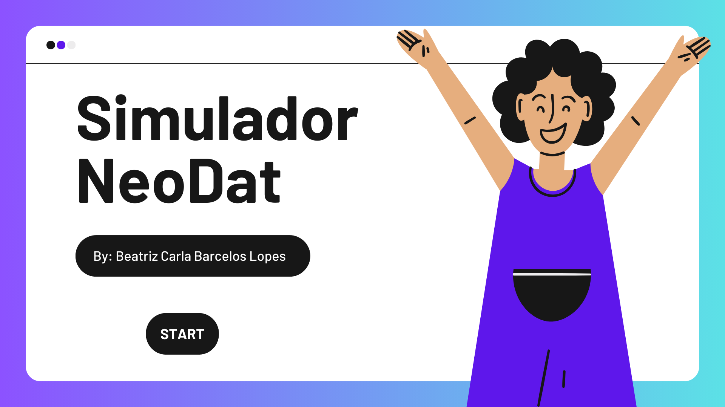

LOGIN
RESET

ESCOLHA
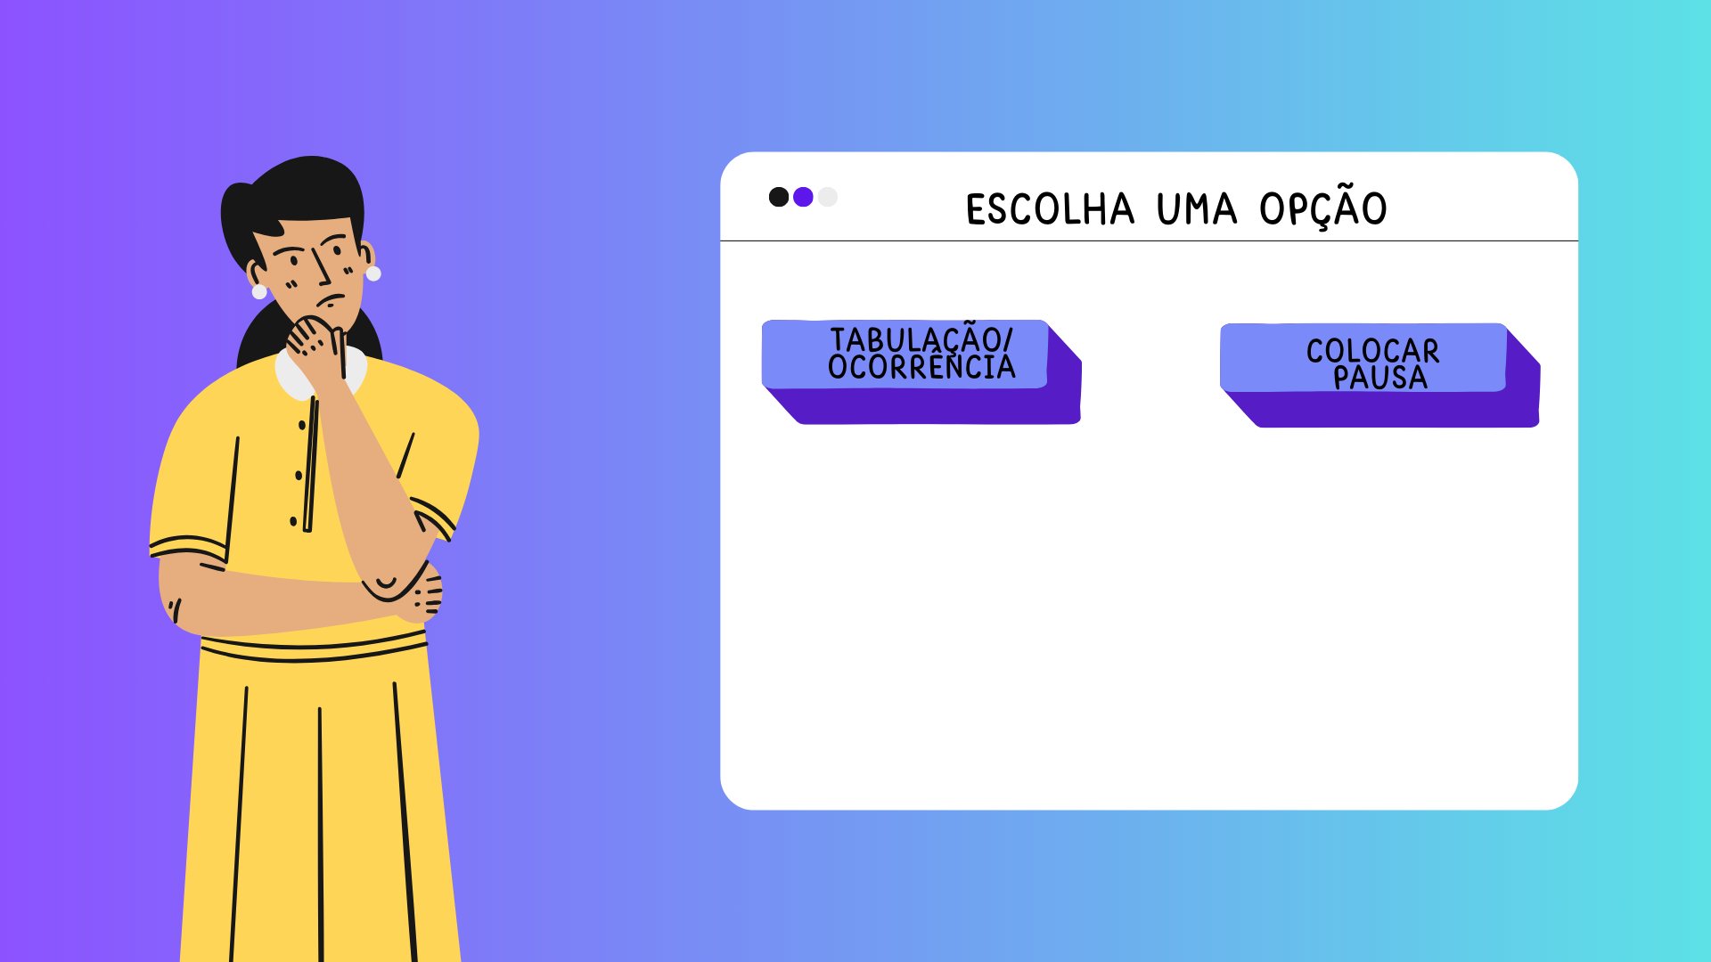

TABULAÇÃO
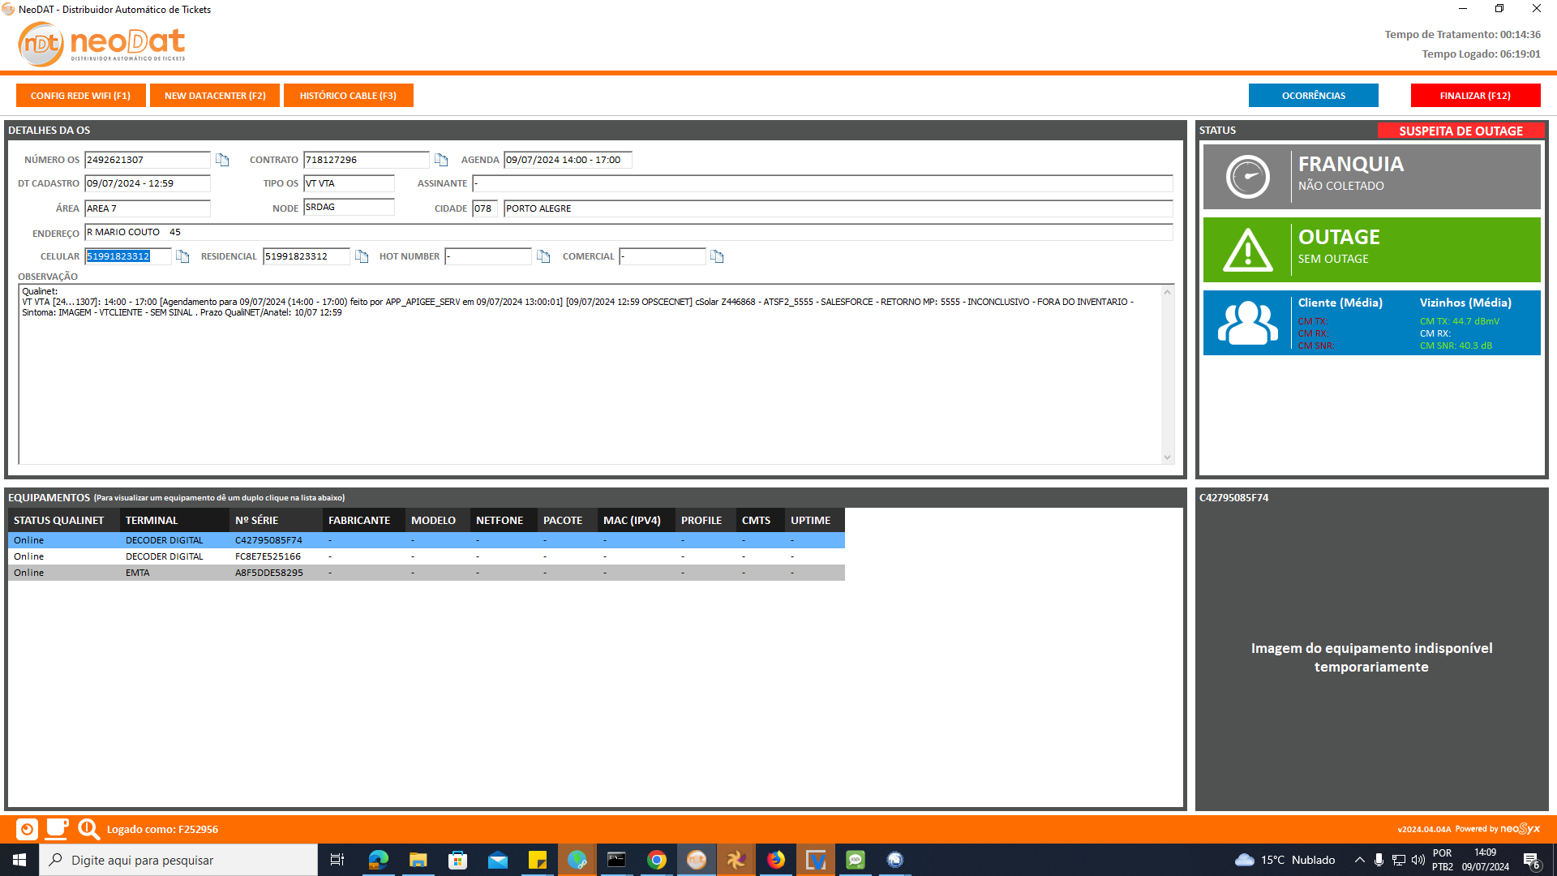

OCORRÊNCIAS
OCORRÊNCIAS
OCORRÊNCIAS
FINALIZAR
FINALIZAR (F12)

APÓS RELIZAR SEU ATENDIMENTO, CHEGOU A HORA DE FINALIZAR!
SUSPEITA DE OUTAGE

TABUL1
OCORRÊNCIAS
FINALIZAR (F12)

RESETAR
SUSPEITA DE OUTAGE

 | PV1 - ATIVO COM SUCESSO - TESTES SEM SUCESSO
 | PV4 - IMPOSSIBILIDADE
 | PV2 - ATIVO COM SUCESSO - VT CANCELADA
 | PV3 - ATIVO SEM SUCESSO - IMPOSSIB. DE CONTATO
#N/A | PV3 - RETORNO DE CONTATO - QUANDO O CLIENTE SOLICITA O AGENDAMENTO DO CONTATO (FORA DO LOCAL)

OK

PONTO
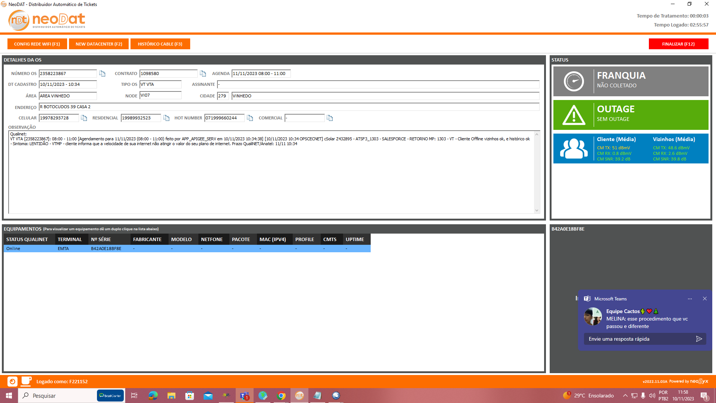

OCORRÊNCIAS
FINALIZAR (F12)

SUSPEITA DE OUTAGE

ocorrencias
SUSPEITA DE OUTAGE
RESETAR

 | MK1 - ST10 - RETORNO SUS TEMPORARIA NETFONE
 | RI2 - OS3 - BAIXA DE OS
 | SP1 - FR3 - SOLICITACAO DE ANALISE DE DESBLOQUEIO
 | ST - IF7 - HABILITACAO DE SINAL FILTRO PRE VT
#N/A | RI1 - TC20 - SOLICITACAO DE CORRECAO PELO FILTRO PRE VT
 | ST - CD2 - CRIACAO E DESBLOQUEIO LINHA NET FONE
 | ST1 - FN3 - TELEFONE SERVICOS
 | ST1 - FN9 - TELEFONE NET EMPRESAS

OK

Planilha6
1- LANCHE
2- PESSOAL
3- DESCANSO
4- FEEDBACK
5- TREIN. INTERNO
6- REUNIÃO SUPERVISOR
RESET
7- RH/SAÚDE
8- GINÁSTICA

